상품제안서
국산 물방울 아이스 쿨스카프 칼라인쇄 | 상품코드: F27024

 |  |  |  |  |  |  | 02-412-0044 | www.easy1.co.kr
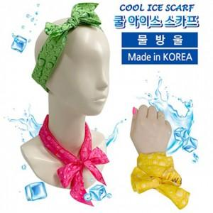

【상세/제작정보】 | 기본수량 미만 인쇄시 비용 추가. 스티커 제작및 부착 비용 문의.

【인쇄/포장옵션】 | 스티커, 풀칼라 / 포장불가능

【공급단가】 | 수량 | 200~ | 500~ | 1,000~ | 3,000~ | 5,000~
*VAT별도 | 단가 | 1,170원 | 1,150원 | 1,120원 | 1,080원 | 1,030원

【상품 URL】 | https://easy1.co.kr:443/src/goods_detail.php?gdno=27024

